SPIN00101
Đăng ký nhập hàng
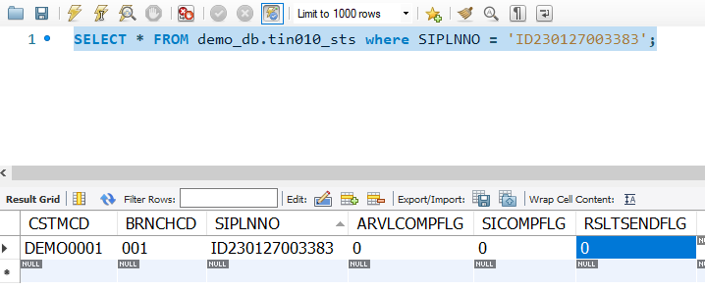

6
1
 | STT | Mô tả tiếng việt | Trường tương ứng DB |  | TIN010
 | 1 | Mã đơn hàng | siplnno
 | 2 | Ngày nhập hàng | arvlplndate
2
7
 | 3 | Số đơn hàng của người gửi | cstmordno
 | 4 | Mã nhà cung cấp | spplycd
3
 | 5 | phiếu nhận xét | siremark
 | 6 | Trạng thái |  | sts
 | 7 | danh mục nhận/ thanh toán | DIVKBN
4
5

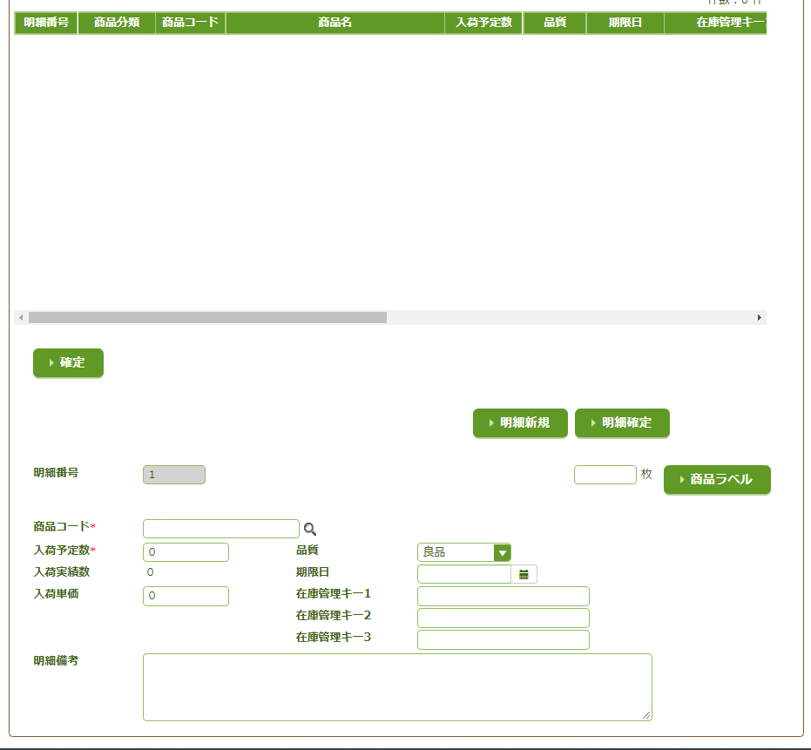
 | STT | Mô tả chức năng |  |  | TIN020
 | 1 | Đăng ký nhập hàng
 | 2 | Tạo chi tiết sản phảm mới
 | 3 | Kiểm tra chi tiết sản phẩm
 | 4 | Tạo nhãn sản phảm

Hiện thị chi tiết đơn hàng

 |  |  |  |  | TIN040

1
2
3
 | STT | Mô tả tiếng việt | Trường tương ứng DB
 | 1 | Số sản phẩm | sidtlno
 | 2 | Mã sản phẩm | itemcd
 | 3 | Số lượng hàng đến | arvlplnqty
 | 4 | Số lượng hàng đã nhận | arvlrsltqty
4
 | 5 | Đơn giá | siprice
 | 6 | Nhãn sản phẩm |  | labelCnt
 | 7 | Chất lượng sản phẩm | QLTYCD
1
 | 8 | ngày giới hạn | limitdate | x
 | 9 | Lot 1 | stckmngkey1
2
6
 | 10 | Lot 2 | stckmngkey2
 | 11 | Lot 3 | stckmngkey3
3
7
 | 12 | Nhận xét | sidtlremark
4
8
9
5
10

11

12

SPIN00201
Tìm kiếm Lịch Trình Hàng Đến
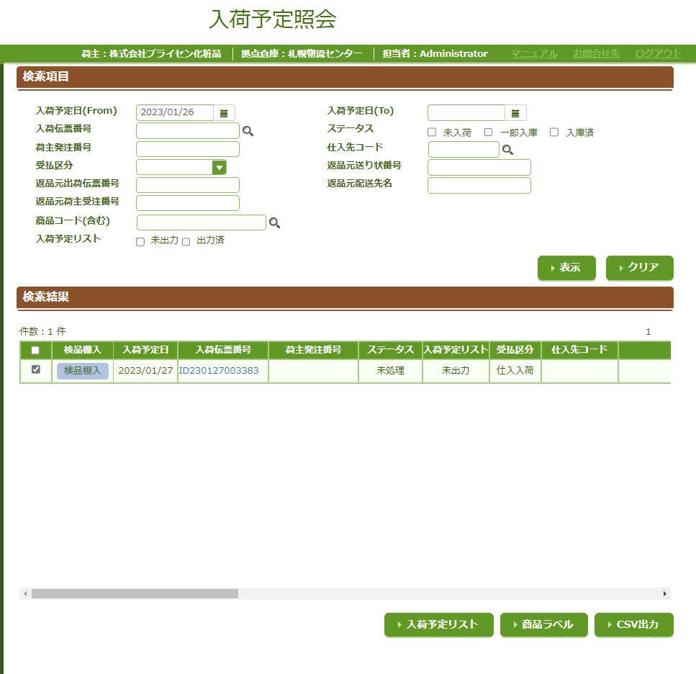

 | STT | Mô Tả Chức Năng
 | 1 | Search Theo điều kiện
 | 2 | Reset form
 | 3 | Chuyển đến màn hình kiểm tra nhận hàng và kiểm định | SPIN00501
 | 4 | Chuyển đến màn hình Spin00101 | chỉnh sữa sản phẩm
2
 | 5 | Xuất file Pdf chi tiết sản phẩm
1
 | 6 | Xuất csv nhãn sản phẩm
 | 7 | Xuât csv chi tiết sản phẩm

3
4

5
6
7

SPIN00501
Kiểm tra nhận hàng và Kiểm định

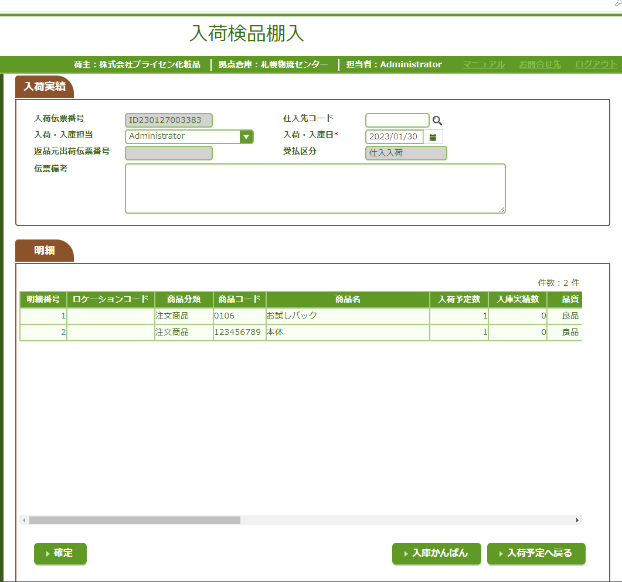
 |  |  | Hành động | Tên Trường | Mô tả
 |  |  | 1. cập nhật Tin020 | SPPLYCD | Mã nhà cung cấp
 |  |  |  | SIREMARK | Phiếu nhận xet

 |  |  | 2. Tạo số IS cho từng sản phảm | INSTRCD

 |  |  | 3. Cập nhất số lượng thực thế nhập hàng table TIN040 | ARVLPLNREMAINQTY

 |  |  | 4. Đăng ký vào table TIN070

 | 1 | Xác nhận thực tế nhập hàng

 |  |  | 5. Đăng ký vòa table TIN060

1
3
4

 |  |  | 6. Đăng ký vào table TIN050

2

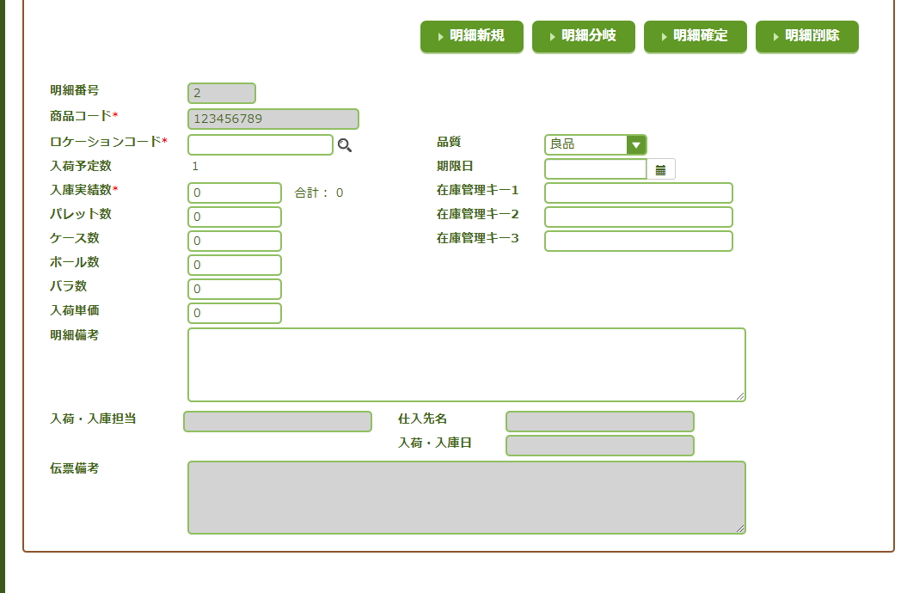

5
7
6

 |  |  | 7. cập nhật table TIN010 | ARVLCOMPFLG = 1
 |  |  |  | SICOMPFLG = 1
 |  |  |  | RSLTSENDFLG = 0

 |  |  | 8. Đăng ký table TST010

 | STT | Mô tả chức Năng
 | 1 | Xác nhận thức tế nhập hàng
 | 2 | Tạo chi tiết mới
 | 3 | Xuất pdf các sản phầm đã nhận
 | 4 | quay lại màn hình trước đó
 | 5 | Chi tiết nhánh
 | 6 | Xác nhận thức tế nhập hàng
 | 7 | Xóa chi tiết sản phẩm

SPIN00801
Hủy Nhận Hàng

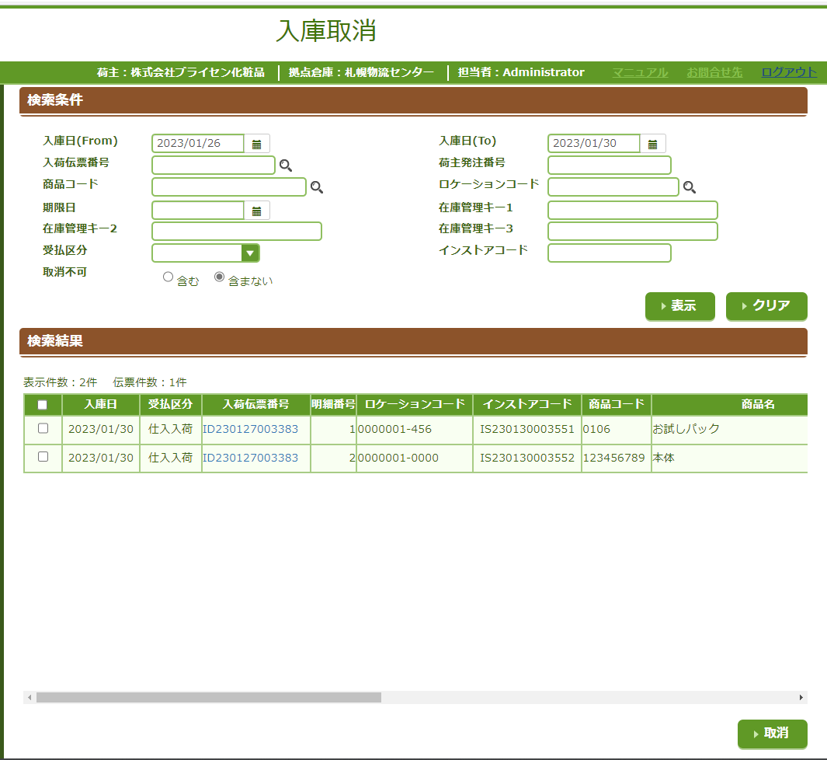

 | STT | Mô tả chức năng
 | 1 | Tìm kiếm sản phẩm đã nhập
 | 2 | reset form
 | 3 | Hủy nhận hàng

 | Chức Năng "Hủy Nhận Hàng" |  | Hành động | Tên Trường
 |  |  | 1. Kiểm soát Row table Tin010
 |  |  | 2.delete Tin070
 |  |  | 3.delete Tin060
 |  |  | 4.delete Tst010
1
2
 |  |  | 5.delete Tin050
 |  |  | 6.update Thực tế nhâp Tin040 | ARVLPLNREMAINQTY

 |  |  | 7.update status TIN010 | ARVLCOMPFLG = ? 0 : 2 (0 khi hết chi tiết sản phẩm, 2 khì còn chi tiết sản phẩm)
 |  |  |  | SICOMPFLG = ? 0: 2 (như trên)

 |  |  | 8.update CSTMCD,STRDATA1 TMT040 | STRDATA1 CSTMCD

3

SPIN00601
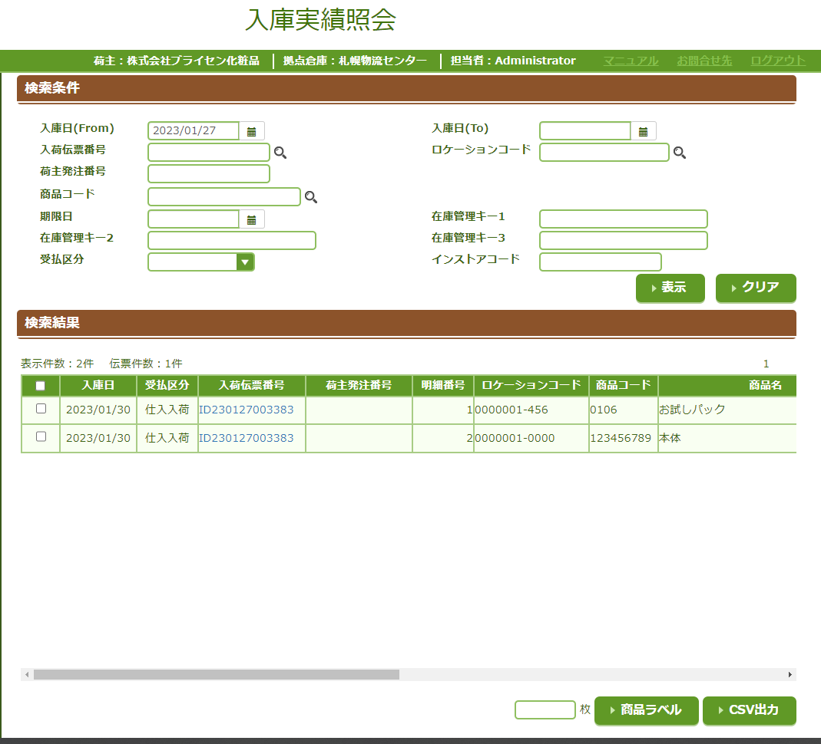
Thông tin hàng tồn kho

1
2
 | STT | Mô tả chức năng
 | 1 | Search hàng tồn kho theo điều kiện
 | 2 | Reset form
 | 3 | Xuất csv nhãn sản phẩm
 | 4 | Xuất csv sản phẩm

3
4

